상품제안서
천연고무 실크마우스패드 220×190mm | 상품코드: S29089

 |  |  |  |  |  |  | 02-713-8555 | www.synergygift.co.kr
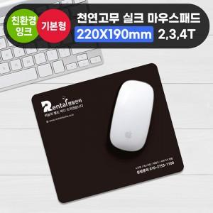

【상세/제작정보】

【인쇄/포장옵션】 | 실크 / OPP(비닐)

【공급단가】 | 수량 | 500~ | 1,000~ | 3,000~ | 5,000~ | 10,000~
*VAT별도 | 2T | 780원 | 700원 | 680원 | 660원 | 630원
 | 3T | 980원 | 890원 | 870원 | 840원 | 800원
 | 4T | 1,240원 | 1,150원 | 1,120원 | 1,080원 | 1,030원

【상품 URL】 | https://www.synergygift.co.kr:443/src/goods_detail.php?gdno=29089

